Tiempo de Leads en cada Fase
🔄 EMBUDO DE VENTAS B2B TECH – SHORT CYCLE (3 a 4 meses) |  |  | 🔄 EMBUDO DE VENTAS B2B TECH – MEDIUM CYCLE (4 a 7 meses)

ETAPA | TIEMPO MÁXIMO RECOMENDADO | OBJETIVO CLAVE / ACCIÓN RECOMENDADA | ETAPA | TIEMPO MÁXIMO RECOMENDADO | OBJETIVO CLAVE / ACCIÓN RECOMENDADA
1. PROSPECTOS | 7-15 días | Segmentar ICPs, identificar decisores, hacer contacto inicial. | PROSPECTOS | 15-20 días | Segmentar ICPs, identificar decisores, hacer contacto inicial.
2. CONTACTADO | 7-15 días | Obtener respuesta, detectar interés inicial, enviar contenido de valor. | CONTACTADO | 15-20 días | Obtener respuesta, detectar interés inicial, enviar contenido de valor.
3. LEAD CALIFICADO | 15-20 días | Validar BANT o MEDDIC (dolor real, presupuesto, urgencia). Agendar demo o discovery call. | LEAD CALIFICADO | 20-30 días | Validar BANT o MEDDIC (dolor real, presupuesto, urgencia). Agendar demo o discovery call.
4. REUNIONES | 15-30 días | Realizar 1 o 2 reuniones clave (demo + sesión técnica o de negocio). Identificar barreras. | REUNIONES | 30-45 días | Realizar 1 o 2 reuniones clave (demo + sesión técnica o de negocio). Identificar barreras.
5. PROPUESTA | 7-15 días después de reunión | Propuesta económica y técnica lista, con plan de implementación rápido. | PROPUESTA | 15-20 días después de reunión | Propuesta económica y técnica lista, con plan de implementación adaptado al cliente.
6. NEGOCIACIÓN | 15-30 días | Ajustes de contrato, alcance, términos legales y forma de pago. | NEGOCIACIÓN | 30-40 días | Ajustes de contrato, alcance, términos legales y forma de pago.
7. CIERRE | 5-10 días | Firma, onboarding y paso a equipo de implementación. | CIERRE | 10-15 días | Firma, onboarding y paso a equipo de implementación.
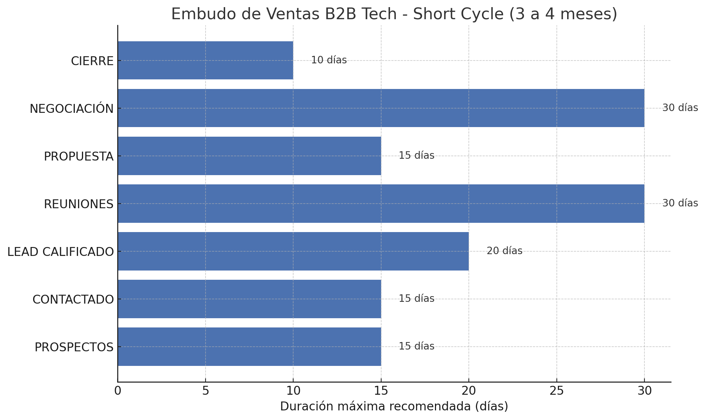
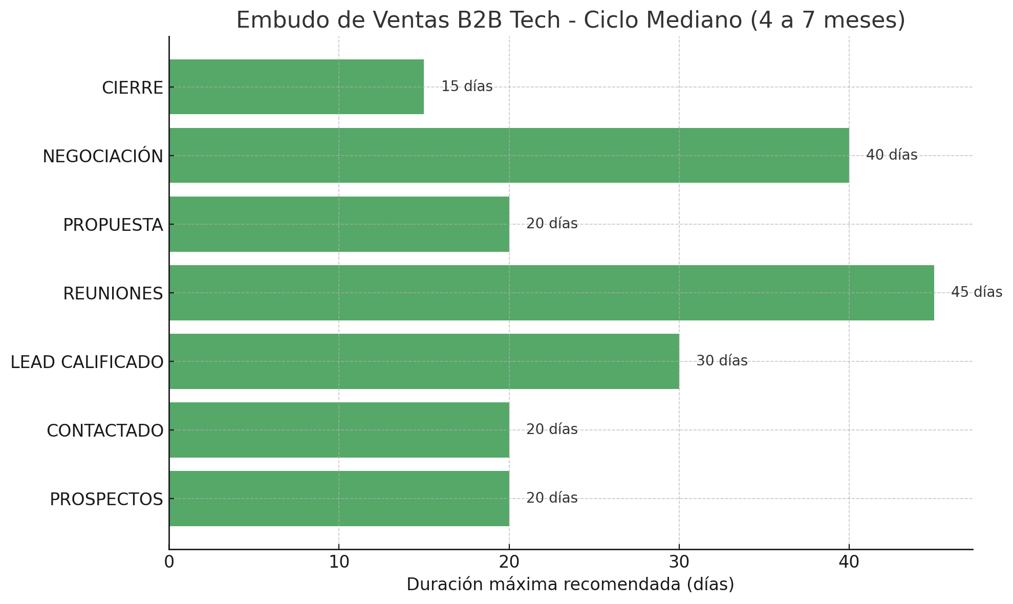
 |  | TIEMPO TOTAL ESTIMADO: 90 a 120 días (3 a 4 meses) Con acciones intensivas de seguimiento, puede reducirse a 60 días en escenarios ideales.

